İçindekiler
T.C. ENERJİ VE TABİİ KAYNAKLAR BAKANLIĞI
ENERJİ İŞLERİ GENEL MÜDÜRLÜĞÜ
ENERJİ ARZ GÜVENLİĞİ, PİYASALAR VE İSTATİSTİK DAİRESİ BAŞKANLIĞI

 | ENERJİ İSTATİSTİK BÜLTENİ
 | SAYI: 389 / 2020 -19.HAFTA

 | İÇİNDEKİLER

 | Özet
 | Tep Özeti
 | Akaryakıt
Hazırlayanlar: Mehmet AKBAŞ İrtibat: 0312 212 64 20 /7608 E-mail: makbas@enerji.gov.tr
Onur DÖNMEZÇELİK İrtibat: 0312 212 64 20 /7607 E-mail: odonmezcelik@enerji.gov.tr
Enerji Arz Güvenliği, Piyasalar ve İstatistik Dairesi Başkanlığı yayınıdır.

Haftalık veriler, günlük geçici verilerden oluşmaktadır.
Aylık ve yıllık hesaplamalar için günlük verilerin toplanması ile oluşturulan yılık veriler ile kurumlar tarafından yayınlanan yıllık veriler arasında büyük farklar oluşturabilmektedir.

Özet
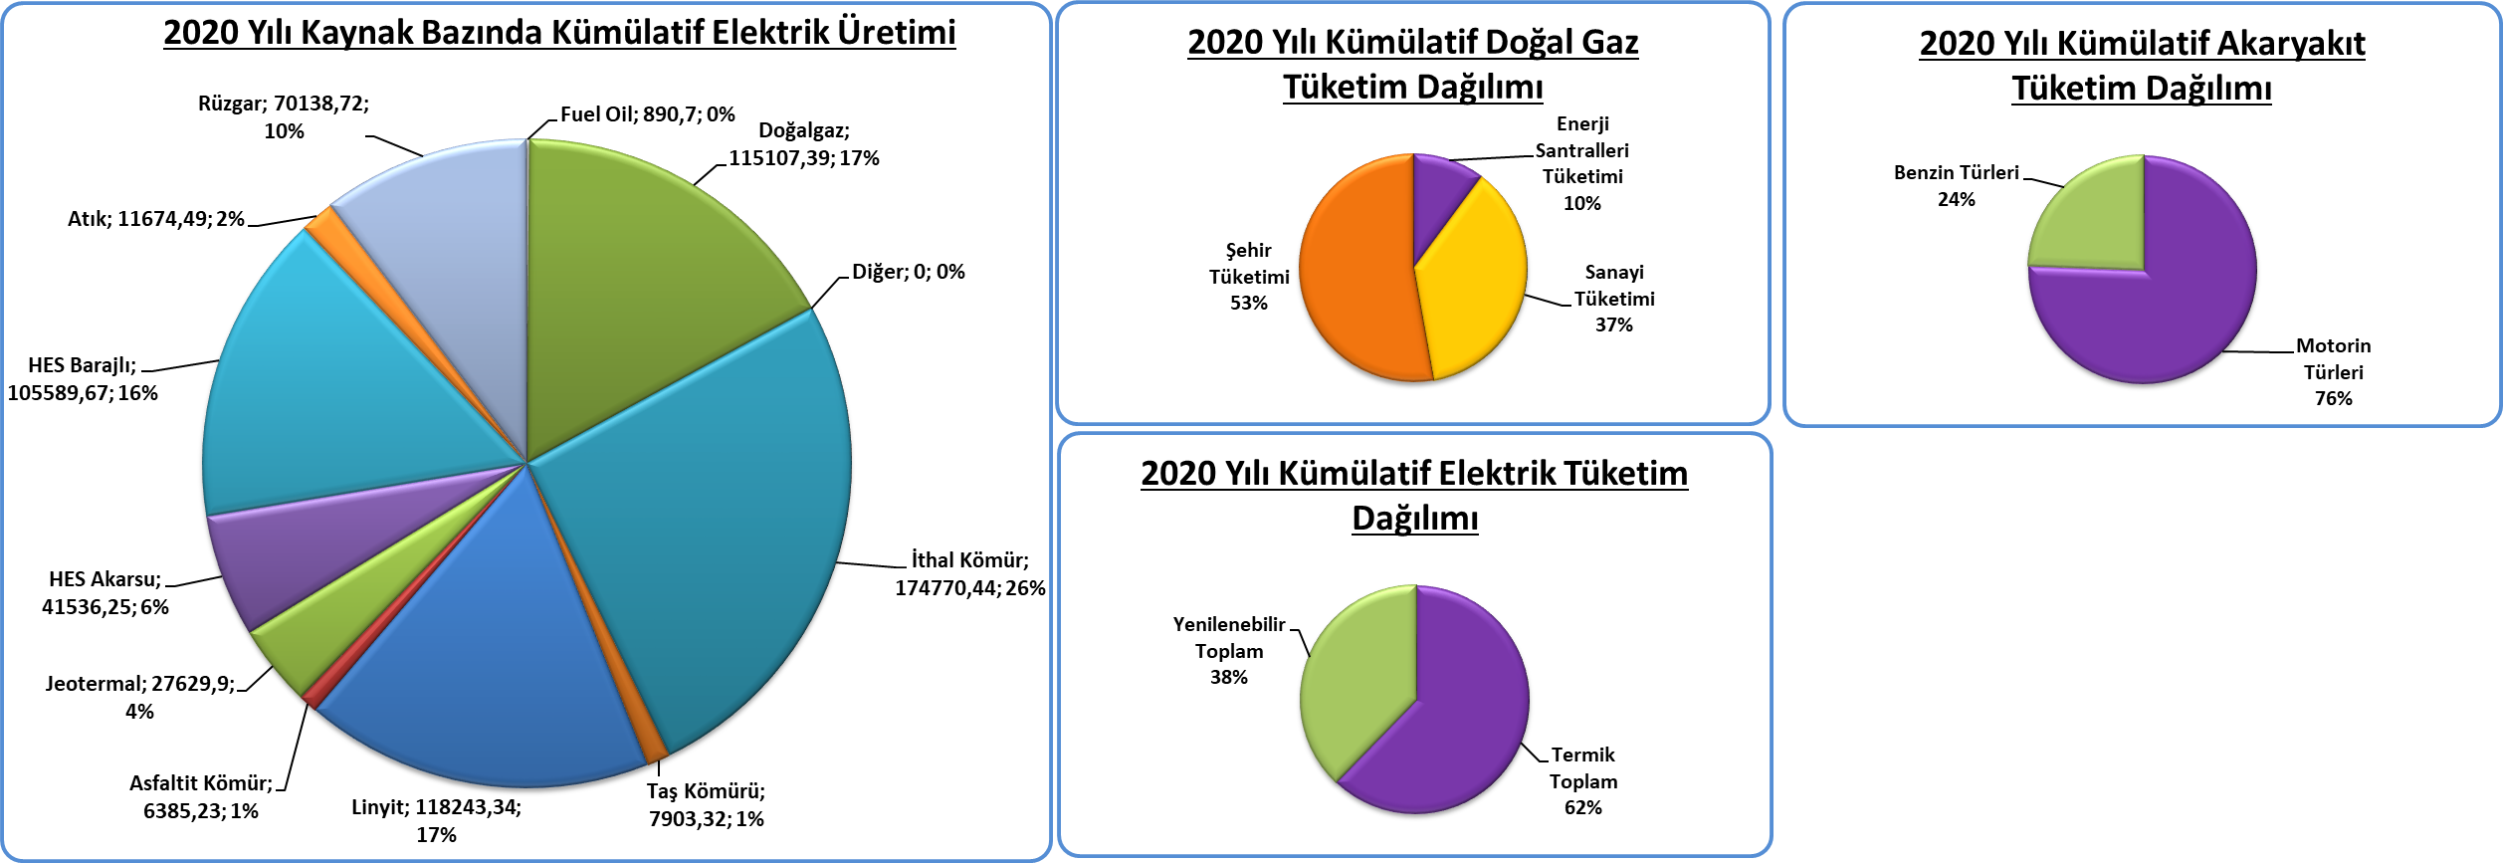
Piyasa Özet / Orijinal Birimler
Kaynak: Elektrik, Doğalgaz Kömür Raporları |  | Ana Sayfa

 |  |  | 2020-05-03 | 2020-05-04 | 2020-05-05 | 2020-05-06 | 2020-05-07 | 2020-05-08 | 2020-05-09 | 2020-05-10 | Ortalama
Elektrik | MWh |  |  | 665,602 | 680,036 | 676,288 | 691,558 | 686,043 | 611,900 | 554,136 | 652,223
Doğalgaz (Toplam) | 1000* Stdm3 |  |  | 95,018 | 98,292 | 87,106 | 96,528 | 88,404 | 85,828 | 83,143 | 90,617
*Doğalgaz (Elektrik) | 1000* Stdm3 |  |  | 4,783 | 6,662 | 2,464 | 3,627 | 2,349 | 2,835 | 2,615 | 3,619
Linyit | ton |  |  | 28,168 | 28,265 | 29,159 | 33,086 | 21,910 | 17,553 | 18,195 | 25,191
Motorin Türleri | litre |  | 13,987,943 | 58,000,954 | 47,111,106 | 58,225,955 | 44,785,204 | 52,849,151 | 20,749,872 | - | 42,244,312
Benzin Türleri | litre |  | 1,157,642 | 7,177,341 | 6,207,053 | 7,492,681 | 5,748,280 | 7,591,885 | 2,332,832 | - | 5,386,816

* Hesaplama tüm elektrik santrallerini kapsamamaktadır.

Kümülatif Tablolar

Akaryakıt
Raporun Adı: | İl Bazında Akaryakıt Tüketimi
Hazırlayan: | Enerji İstatistikleri Dairesi Başkanlığı
Kaynak: | EPDK | Ana Sayfa

 | Birim | 2020-05-04 | 2020-05-05 | 2020-05-06 | 2020-05-07 | 2020-05-08 | 2020-05-09 | 2020-05-10 | Toplam | 2020 Kümülatif | %
Motorin Türleri | litre | 58,000,954 | 47,111,106 | 58,225,955 | 44,785,204 | 52,849,151 | 20,749,872 | 0 | 281,722,243 | 5,589,762,956 | 87.62
Benzin Türleri | litre | 7,177,341 | 6,207,053 | 7,492,681 | 5,748,280 | 7,591,885 | 2,332,832 | 0 | 36,550,073 | 789,741,868 | 12.38

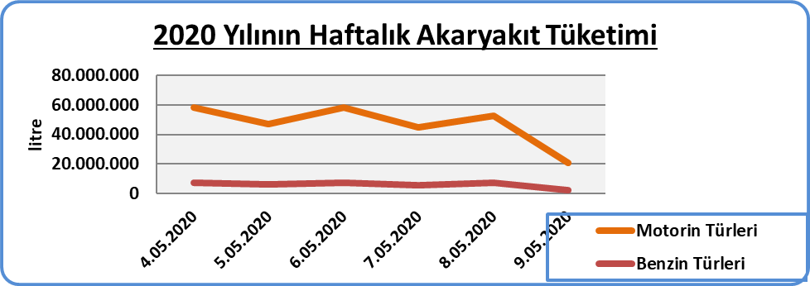

* EPDK'dan günlük olarak gelen akaryakıt verileri ham verilerdir. Söz konusu veriler herhangi bir işlemden geçmediği için gerçek veriyi yansıtmayabilir.

